Planilha1
Teoria dos Grafos
Uma maneira diferente de paresentar problemas em busca soluções
Uma paradigma diferente para resolução de problemas
Normalmente grafos são utilizados para resolver problemas mais complexos em que o poder abstração do observador começa a ficar confuso.
Faz uma representação visual do problema de maneira simplificada.
Um grafo é formado por um conjunto de vertices e um conjunto de arestas

Fórmula do Grafo |  | G(V,A)
Conjunto de Vértices |  | V ={a,b,c} | conjunto finito e não vazio
Conjunto de Arestas |  | A = { {a,b}, {a,c}, {b,c}} | conjunto de pares não ordenados de vertices

A representação visual de um Grafo é um Gráfico que também se chama Grafo

Se o seu Grafo for não direcionado então |  | {b,c} = {c,b}
Se o seu grafo for direcionado então |  | {b,c} <> {c,b}
O grafo será direcionado se houver setas apontando a direção

A representação de vertices e arestas podem ser notacional ou denotacional
Ou seja, notacional = lista de elementos
denotacional = expressão de conjuntos
exemplo: | V = { x / x % 2 = 0 ^ 0 < x < 10 ) | numeros pares entre zero e 10 | usado para grafos com muitos vertices
 | V = { 2, 4,6, 8} | numeros pares entre zero e 10
 | A = { x,y / x > y} | aresta da menor com a maior | usado para grafos com muitos vertices
 | A = { {4,2}, { 6,2}, {8,2}, {6,4}, {8,4}, {8,6}} | aresta da menor com a maior

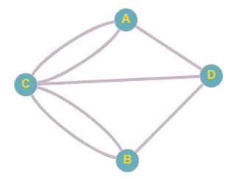
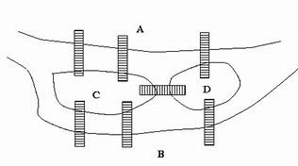
Problema das pontes de Königsberg
 |  | Uma cidade tem um rio bem no meio
 |  | Essa cidade tem o lado A e o Lado B
 |  | Tambem tem duas ilhas C e D
 |  | E possui 7 pontes conforme a ilustração
 |  | Pergunta? É possivel sair de um ponto e passar
 |  | pelas 7 pontes sem se repetir e voltar ao ponto inicial?

Grafo Simples | é quanto temos dois vertices para cada aresta sem reptição
Grtafo Mutidirecionado é quando temos duas arestas ligando dois vertices de forma repetida
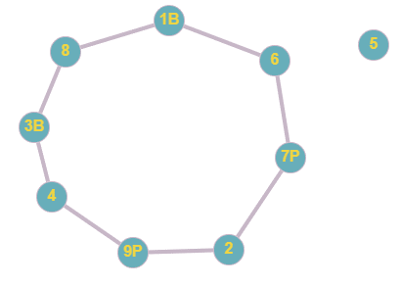
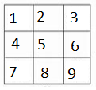
Problema dos 4 Cavalos
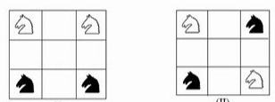
 |  | Mover os cavalos de forma que saiam da posicao
 |  | da imagem inicial e terminem na imagem final
 |  | Lembrando que o cavalo anda em L
 |  | Duas casas e uma direcao e uma casa para um dos lados
 |  | Um cavalo não pode cair em uma casa que tenha outro cavalo

Graus dos Grafos - representado pela funcao d(n) = g
A quantidade de arestas que saem de vertice
determina o grau do vertice
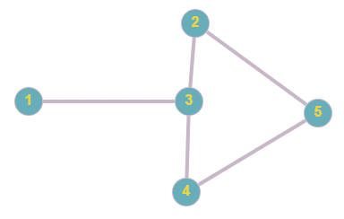
Exemplo |  | d(A) = 3
d(1) = 1 |  | d(B) = 3
d(2) = 2 |  | d(c) = 5
d(3) = 3 |  | d(d) = 3
d(4) = 2
d(5) = 2 |  | Para ir e voltar em um ponto
 |  | o grau precisa ser par
 |  | Como todos os graus são impar
 |  | é impossível ir e voltar no mesmo
 |  | ponto. Entao o problema não tem solução

Problema da Viagem

No MS temos as seguintes estradas: dourados - ponta pora; ponta pora - bela vista; bela vista - antonio joao; antonio joao - vista alegre
 | maracaju - nova alvorada; nova alvorada - anhandui; anhandui - campo grande; campo grande - sidrolandia
 | Pergunta - Temos uma rota de ponta pora ate campo grande - segundo a introdução
 |  |  |  |  | Se entre dois grafos bipartite existir uma única conexao, chamamos essa conexao de ponte
 | Quando temos dois grafos separados dentro de um grafo chamamos de grafo bipartite
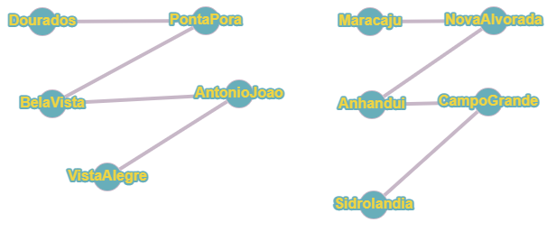
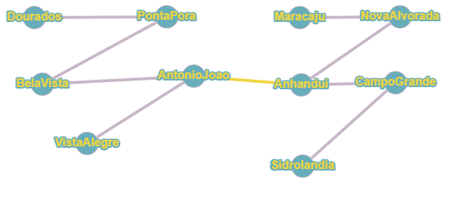

As arestas de um grafo tem que ter equivalencia entre si, não pode haver arestas com conceitos diferentes

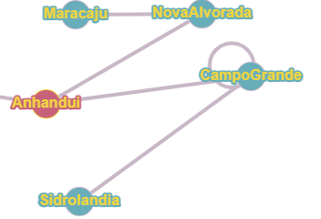
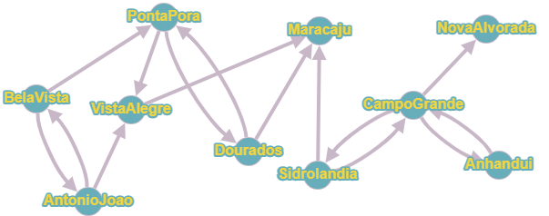
Um loop ocorre quando uma aresta sai e chega no mesmo vertice {a,a} |  |  | Um vertice sumidouro universal ocorre quando arestas chegam nele mas não saem
 |  |  | no caso maracaju e nova alvorada |  |  |  |  | Esse grafo també é conexo, não há sub grafos nele

Grafos utlizam pesos nas arestas para calcular prioridades entre caminhos
Um caminho é uma sequencia de arestas entre dois vertices
Exemplo: problema do menor Caminho |  |  |  |  |  | Simulação

 |  |  |  |  |  | Ponta Pora | 310
 |  |  |  |  |  | Vista Alegre | 230
 |  |  |  |  |  | Dourados
 |  |  |  |  |  | Maracaju | 160
 |  |  |  |  |  | Nova Alvorada
 |  |  |  |  |  | Sidrolandia | 90
 |  |  |  |  |  | Campo Grande | 99999

Qual o menor caminho de Campo Grande para Ponta Porã? |  | CG - Sid - Ma - Va - PP | 310 | menor caminho
Relaciona-se os caminhos e soma os pesos |  | CG - NA - DOU - PP | 350
O menor peso somado será o menor caminho

Mas o problema é como comparar todos os menores caminho, porque se houver muitas cidades, a comparação torna-se demorada para uma pessoa fazer
Aqui entram os algoritmos de programação que atendem a resoluçãos desses problemas com grafos.
O algoritmo mais famoso de menor caminho é o algoritmo de Dijkstra (leia-se dextra)

Problema do Caixeiro Viajante
Um caminhoneiro saindo de ponta pora precisa passar em vista alegre, nova alvorada, sidrolandia e chegar em campo grande
para resolver esse problema voce precisa calcular todas as possibilidades e identificar a menor rota
Mas todas as possibilidade pode envolver milhares de caminhos impossibilitando a solução.

PP - VA - DOU - NA - MA - SI - CG |  | 590
PP - VA - MA - NV - CG - SI - CG |  | 600
PP - VA - MA - SI - CG - NA - CG |  | 550

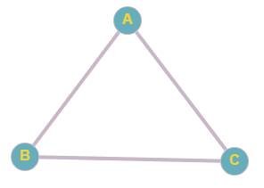
O problema dessa solução é a profundidade porque demorar demais
Entao o algoritmo faz por um texto e pega a melhor solução que encontrou
Atualmente alguns algoritmos de IA encontram caminhos mais rapidos em menos tempo

Se um caminho sair de um vertice e terminar no mesmo vertice ele é chamado de circuito
Também pode ser chamado de ciclo

Grafo sem representação Visual - Tecnica de Contagem Errada

Temos 100 cidades, cada cidade tem 4 estradas, quantas estradas existem nesse mapa?
Temos 100 vertices, cada vertice tem 4 arestas, quantas arestas tem nesse grafo?

Primeira Ideia | 100 * 4 | 400 arestas
Para corrigir a contagem errada dividimos por 2 |  | 400/2= 200 arestas

